1
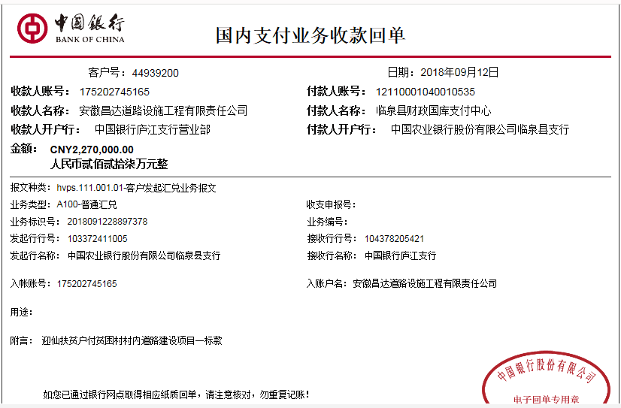
工程款支付证书 |  |  |  |  |  |  |  |  |  |  |  |  |  |  | 本次
工程名称 |  | 临泉县2018年贫困村村内道路建设项目（迎仙镇）01标 |  |  |  |  |  |  |  |  | ERP编号 | 9574 | 档案编号 | CD2018-026 | CD2018-026 | 9574 | 临泉县2018年贫困村村内道路建设项目（迎仙镇）01标 | 2018.5.2 | 7595503.00 | 公路工程 | 鲍润青 | 150日历天 | 阜阳市 临泉县迎仙镇 | 阜阳办事处丁军召18269807966 | 常 昊13956756308 | 中 标
合同金额 |  | 7,595,503.00 |  | 中标 日期 | 2018.5.2 |  | 已 供 工程资料 | 中标通知书、施工合同、内部承包协议原件 |  |  |  | 庐江 | 责任 单位 | 阜阳 丁军召18269807966
决算金额 |  |  |  | 竣工 日期 |  |  |  |  |  |  |  | 合肥 | 责任人 | 常 昊13956756308
序号 | 工程款到账 |  |  | 开票情况 |  | 管理费2% |  | 代缴税金 | 其他扣款 |  | 预留款 |  | 实际支付
 | 日期 | 账户 | 金额 | 日期 | 金额 | 比例 | 金额 | 金额 | 金额 | 备注 | 金额 | 备注 | 户名 | 金额
1 | 2018-09-12 | 中 | 2,270,000.00 | 2018-08-20 | 2,270,000.00 | 2% | 45,400.00 | 33,019.00 | 8,000.00 |  |  |  | 材料 | 2,083,581.00
 |  |  |  |  |  | 注：代扣1.6%企税33019元； 建造师占用费：5个月*1500； 2018.8.15开具外经证500元。 |  |  |  |  |  |  | 李玉龙（代材） | 100,000.00

合计 |  | - | 2,270,000.00 | - | 2,270,000.00 | - | 45,400.00 | 33,019.00 | 8,000.00 | - | 0.00 | - | - | 2,183,581.00
本次结算 支付明细 |  | 应支付金额 |  | 2,183,581.00 |  |  |  | 实际支付金额 |  | 小写 | 100,000.00
 |  | 已支付金额 |  | 2,083,581.00 |  |  |  |  |  | 大写 | 壹拾万元整
申请部门 意见 |  |  |  |  |  |  |  | 项目管理 意见 |  | 何总、朱总已同意支付（附表背面截图）。
财务初审 意见 |  |  |  |  |  |  |  | 财务审核 意见
质安初审 意见 |  |  |  |  |  |  |  | 质安稽查 意见
总经理审批 |  |  |  |  |  |  |  | 董事长审批

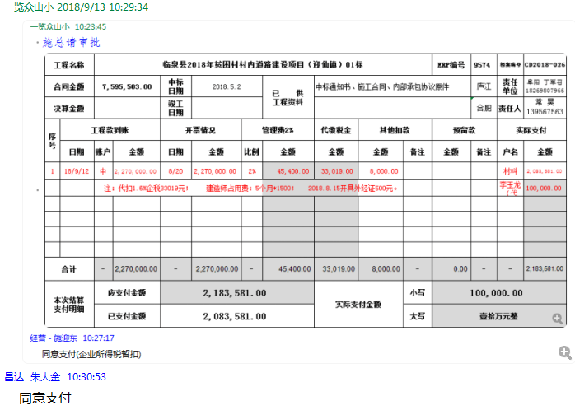

2
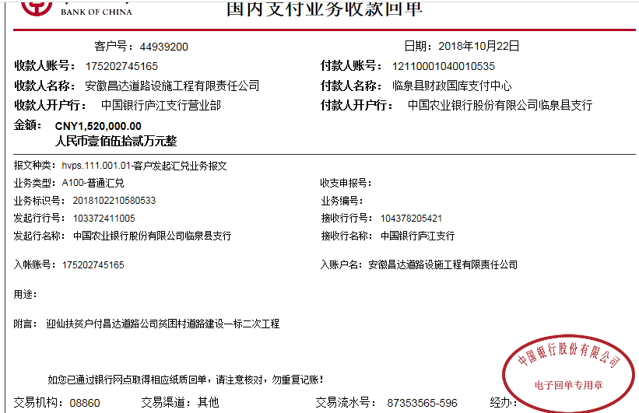
工程款支付证书 |  |  |  |  |  |  |  |  |  |  |  |  |  |  | 本次
工程名称 |  | 临泉县2018年贫困村村内道路建设项目（迎仙镇）01标 |  |  |  |  |  |  |  |  | ERP编号 | 9574 | 档案编号 | CD2018-026 | CD2018-026 | 9574 | 临泉县2018年贫困村村内道路建设项目（迎仙镇）01标 | 2018.5.2 | 7595503.00 | 公路工程 | 鲍润青 | 150日历天 | 阜阳市 临泉县迎仙镇 | 阜阳办事处丁军召18269807966 | 常 昊13956756308 | 中 标
合同金额 |  | 7,595,503.00 |  | 中标 日期 | 2018.5.2 |  | 已 供 工程资料 | 中标通知书、施工合同、内部承包协议原件 |  |  |  | 庐江 | 责任 单位 | 阜阳 丁军召18269807966
决算金额 |  |  |  | 竣工 日期 |  |  |  |  |  |  |  | 合肥 | 责任人 | 常 昊13956756308
序号 | 工程款到账 |  |  | 开票情况 |  | 管理费2% |  | 代缴税金 | 其他扣款 |  | 预留款 |  | 实际支付
 | 日期 | 账户 | 金额 | 日期 | 金额 | 比例 | 金额 | 金额 | 金额 | 备注 | 金额 | 备注 | 户名 | 金额
1 | 2018-09-12 | 中 | 2,270,000.00 | 2018-08-20 | 2,270,000.00 | 2% | 45,400.00 | 33,019.00 | 8,000.00 |  |  |  | 材料 | 2,083,581.00
 |  |  |  |  |  | 注：代扣1.6%企税33019元； 建造师占用费：5个月*1500； 2018.8.15开具外经证500元。 |  |  |  |  |  |  | 李玉龙（代材） | 100,000.00

本次结算 支付明细
1 | 2018.10.22 | 中 | 1,520,000.00 | 2018.10.12 | 1,520,000.00 | 2.0% | 30,400.00 | 22,110.00 | 300.00 |  |  |  | 材料 | 26,171.00
 | 代扣1.6%企税22110元，2018年5月10日合同打印10本300元。 |  |  |  |  |  |  |  |  |  |  |  | 10月材料 | 1,441,019.00

合计 |  | - | 3,790,000.00 | - | 3,790,000.00 | - | 75,800.00 | 55,129.00 | 8,300.00 | - | 0.00 | - | - | 3,650,771.00
本次结算 支付明细 |  | 应支付金额 |  | 1,467,190.00 |  |  |  | 实际支付金额 |  | 小写 | 0.00
 |  | 已支付金额 |  | 1,467,190.00 |  |  |  |  |  | 大写 | 零元整
申请部门 意见 |  | 制表：朱敏 |  |  |  |  |  | 项目管理 意见 |  | 施总、朱总已同意支付（附表背面截图）。
财务初审 意见 |  |  |  |  |  |  |  | 财务审核 意见
质安初审 意见 |  |  |  |  |  |  |  | 质安稽查 意见
总经理审批 |  |  |  |  |  |  |  | 董事长审批

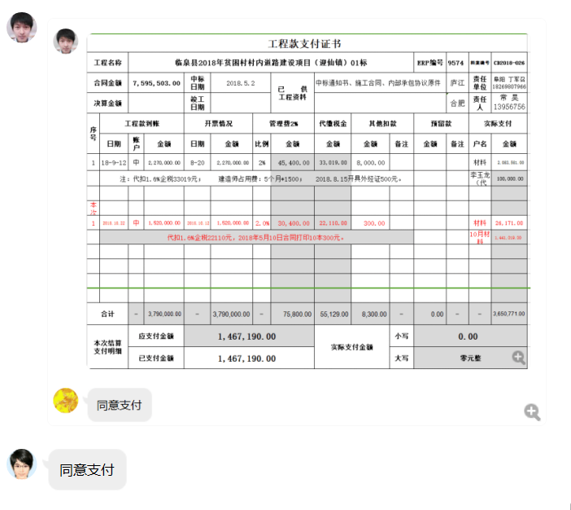

3
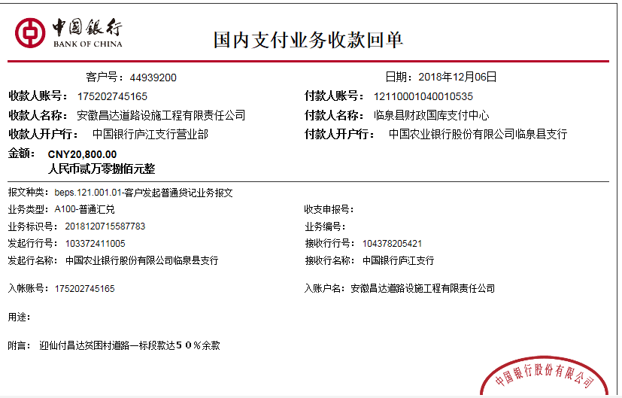
工程款支付证书
工程名称 |  | 临泉县2018年贫困村村内道路建设项目（迎仙镇）01标 |  |  |  |  |  |  |  |  | ERP编号 | 9574 | 档案 编号 | CD2018-026 | 鲍润青 | 150日历天 | 阜阳市 临泉县迎仙镇 | 阜阳办事处丁军召18269807966 | 常 昊13956756308 | 中 标
合同金额 |  | 7,595,503.00 |  | 中标 日期 | 2018.5.2 |  | 已 供 工程资料 | 中标通知书、施工合同、内部承包协议原件 |  |  |  | 庐江 | 责任 单位 | 阜阳 丁军召18269807966
决算金额 |  |  |  | 竣工 日期 |  |  |  |  |  |  |  | 合肥 | 责任人 | 常 昊13956756308
序号 | 工程款到账 |  |  | 开票情况 |  | 管理费2% |  | 代缴税金 | 其他扣款 |  | 预留款 |  | 实际支付
 | 日期 | 账户 | 金额 | 日期 | 金额 | 比例 | 金额 | 金额 | 金额 | 备注 | 金额 | 备注 | 户名 | 金额
1 | 2018-09-12 | 中 | 2,270,000.00 | 2018-08-20 | 2,270,000.00 | 2% | 45,400.00 | 33,019.00 | 8,000.00 |  |  |  | 材料 | 2,083,581.00
 |  |  |  |  |  | 注：代扣1.6%企税33019元； 建造师占用费：5个月*1500； 2018.8.15开具外经证500元。 |  |  |  |  |  |  | 李玉龙（代材） | 100,000.00

2 | 2018-10-22 | 中 | 1,520,000.00 | 2018.10.12 | 1,520,000.00 | 2.0% | 30,400.00 | 22,110.00 | 300.00 |  |  |  | 材料 | 26,171.00
 | 代扣1.6%企税22110元，2018年5月10日合同打印10本300元。 |  |  |  |  |  |  |  |  |  |  |  | 10月材料 | 1,441,019.00
 | 本次
3 | 2018-12-06 | 中 | 20,800.00 | 2018-12-05 | 20,800.00 | 2% | 416.00 | 33,447.00 |  |  |  |  | 材料 | 2,207,226.86
 | 2019-01-16 | 中 | 2,265,601.90 | 2018-12-05 | 2,278,650.90 | 2% | 45,312.04

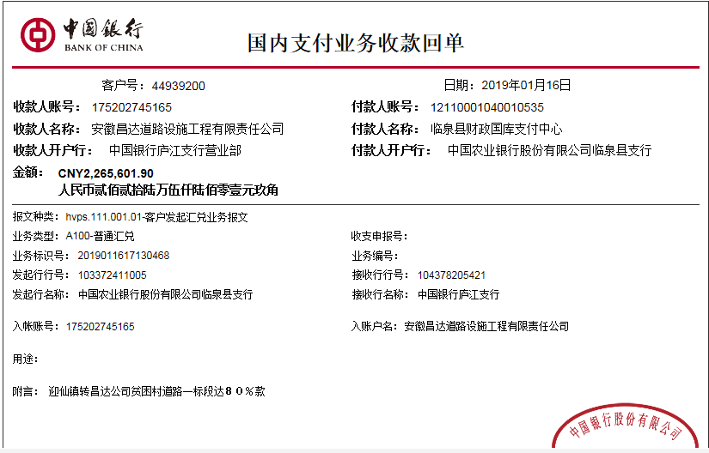

合计 |  | - | 6,076,401.90 | - | 6,089,450.90 | - | 121,528.04 | 88,576.00 | 8,300.00 | - | 0.00 | - | - | 5,857,997.86
本次结算 支付明细 |  | 应支付金额 |  | 2,207,226.86 |  |  |  | 实际支付金额 |  | 小写 | 0.00
 |  | 已支付金额 |  | 2,207,226.86 |  |  |  |  |  | 大写 | 零元整
申请部门 意见 |  | 制表：朱敏 |  |  |  |  |  | 项目管理 意见 |  | 施总、朱总已同意支付（附表背面截图）。
财务初审 意见 |  |  |  |  |  |  |  | 财务审核 意见
质安初审 意见 |  |  |  |  |  |  |  | 质安稽查 意见
总经理审批 |  |  |  |  |  |  |  | 董事长审批

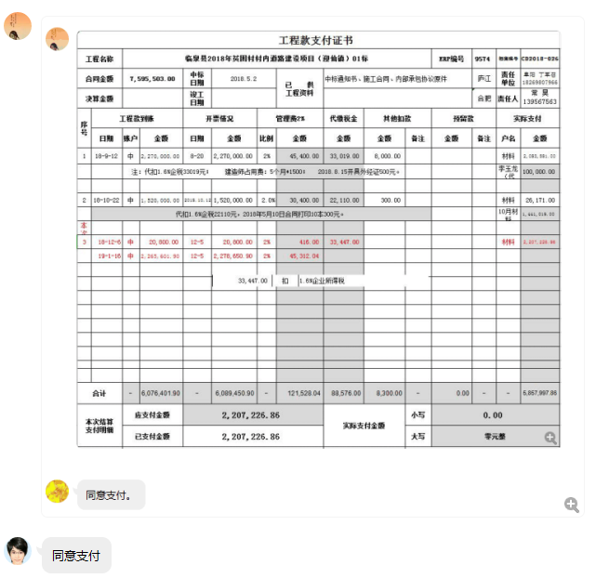

4
工程款支付证书
工程名称 |  | 临泉县2018年贫困村村内道路建设项目（迎仙镇）01标 |  |  |  |  |  |  |  |  | ERP编号 | 9574 | 档案 编号 | CD2018-026 |  |  | 鲍润青 | 150日历天 | 阜阳市 临泉县迎仙镇 | 阜阳办事处丁军召18269807966 | 常 昊13956756308 | 中 标
合同金额 |  | 7,595,503.00 |  | 中标 日期 | 2018.5.2 |  | 已 供 工程资料 | 中标通知书、施工合同、内部承包协议原件、审计原件、竣工证书 |  |  |  | 庐江 | 责任 单位 | 阜阳 丁军召18269807966
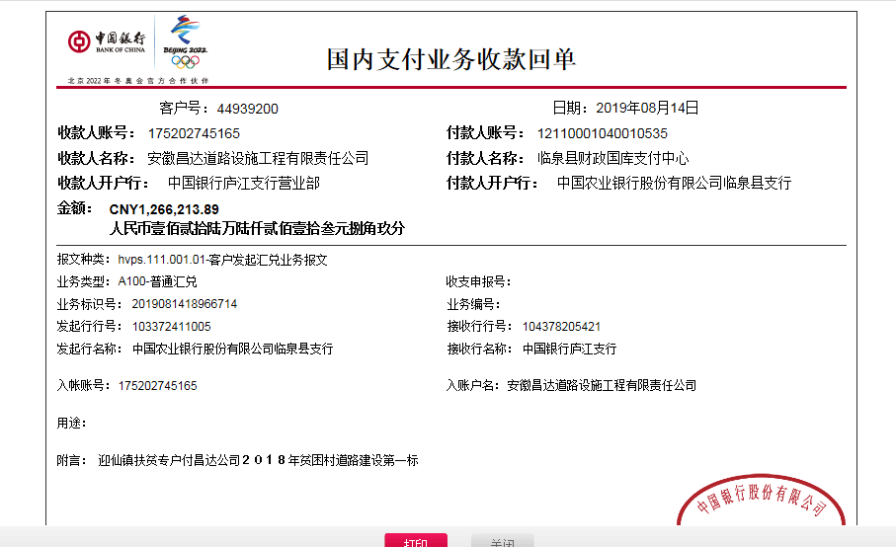
决算金额 |  | 7,569,707.00 |  | 竣工 日期 | 2019-01-03 |  |  |  |  |  |  | 合肥 | 责任人 | 常 昊13956756308
序号 | 工程款到账 |  |  | 开票情况 |  | 管理费2% |  | 代缴税金 | 其他扣款 |  | 预留款 |  | 实际支付
 | 日期 | 账户 | 金额 | 日期 | 金额 | 比例 | 金额 | 金额 | 金额 | 备注 | 金额 | 备注 | 户名 | 金额
1 | 2018-09-12 | 中 | 2,270,000.00 | 2018-08-20 | 2,270,000.00 | 2% | 45,400.00 | 33,019.00 | 8,000.00 |  |  |  | 材料 | 2,083,581.00
 |  |  |  |  |  | 注：代扣1.6%企税33019元； 建造师占用费：5个月*1500； 2018.8.15开具外经证500元。 |  |  |  |  |  |  | 李玉龙（代材） | 100,000.00

2 | 2018-10-22 | 中 | 1,520,000.00 | 2018.10.12 | 1,520,000.00 | 2.0% | 30,400.00 | 22,110.00 | 300.00 |  |  |  | 材料 | 26,171.00
 | 代扣1.6%企税22110元，2018年5月10日合同打印10本300元。 |  |  |  |  |  |  |  |  |  |  |  | 10月材料 | 1,441,019.00

3 | 2018-12-06 | 中 | 20,800.00 | 2018-12-05 | 20,800.00 | 2% | 416.00 | 33,447.00 |  |  |  |  | 材料 | 2,207,226.86
 | 2019-01-16 | 中 | 2,265,601.90 | 2018-12-05 | 2,278,650.90 | 2% | 45,312.04
 | 本次
4 | 2019-08-14 | 中 | 1,266,213.89 | 2019-07-18 | 1,253,164.89 | 2% | 29,867.00 | 25,524.00 | 6,000.00 |  | 75,700.00 |  | 阜阳市巨力帮建筑劳务有限公司 开户行：农业银行阜阳腾达支行 账号：12014201040016261 | 1,000,000.00
 |  |  |  |  |  |  | 项目智能印章2018.10.15-2019.5.15，7*1000-1000（已交）=6000 |  |  |  |  |  | 安徽隆茂工程材料有限公司 开户行：建设银行临泉支行 账号：34050171120800000757 | 129,122.89

 |  |  |  |  |  |  |  |  |  |  |  |  |  |  |  | 7569707
合计 |  | - | 7,342,615.79 | - | 7,342,615.79 | - | 151,395.04 | 114,100.00 | 14,300.00 | - | 75,700.00 | - | - | 6,987,120.75 | 6987120.752 | 1493305.1
本次结算 支付明细 |  | 应支付金额 |  | 1,129,122.89 |  |  |  | 实际支付金额 |  | 小写 | 0.00 |  |  |  |  | 29866.102
 |  | 已支付金额 |  | 0.00 |  |  |  |  |  | 大写 | 零元整
申请部门 意见 |  | 制表：朱敏 |  |  |  |  |  | 项目管理 意见 |  | 施总、朱总已同意支付（附表背面截图）。
财务初审 意见 |  |  |  |  |  |  |  | 财务审核 意见
质安初审 意见 |  |  |  |  |  |  |  | 质安稽查 意见
总经理审批 |  |  |  |  |  |  |  | 董事长审批

6
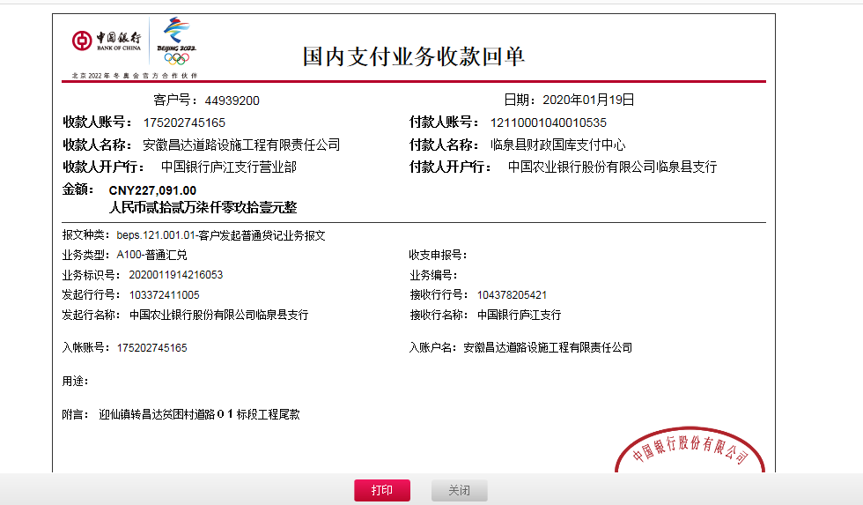
工程款支付证书
工程名称 |  | 临泉县2018年贫困村村内道路建设项目（迎仙镇）01标 |  |  |  |  |  |  |  |  |  | ERP编号 | 9574 | 档案 编号 | CD2018-026 |  |  |  | 鲍润青 | 150日历天 | 阜阳市 临泉县迎仙镇 | 阜阳办事处丁军召18269807966 | 常 昊13956756308 | 中 标
合同金额 |  | 7,595,503.00 |  |  | 中标 日期 | 2018.5.2 |  | 已 供 工程资料 | 中标通知书、施工合同、内部承包协议原件、审计原件、竣工证书 |  |  |  | 合肥 | 责任 单位 | 施迎东
决算金额 |  | 7,569,707.00 |  |  | 竣工 日期 | 2019-01-03 |  |  | 章已注销、费用已结清 |  |  |  |  | 责任人 | 李玉龙13956579501
序号 | 工程款到账 |  |  |  | 开票情况 |  | 管理费2% |  | 代缴税金 | 其他扣款 |  | 预留款 |  | 实际支付
 | 日期 | 账户 | 周转金 | 工程款金额 | 日期 | 金额 | 比例 | 金额 | 金额 | 金额 | 备注 | 金额 | 备注 | 户名 | 金额
1 | 2018-09-12 | 中 |  | 2,270,000.00 | 2018-08-20 | 2,270,000.00 | 2% | 45,400.00 | 33,019.00 | 8,000.00 |  |  |  | 材料 | 2,083,581.00
 |  |  |  |  |  |  | 注：代扣1.6%企税33019元； 建造师占用费：5个月*1500； 2018.8.15开具外经证500元。 |  |  |  |  |  |  | 李玉龙（代材） | 100,000.00

2 | 2018-10-22 | 中 |  | 1,520,000.00 | 2018.10.12 | 1,520,000.00 | 2.0% | 30,400.00 | 22,110.00 | 300.00 |  |  |  | 材料 | 26,171.00
 | 代扣1.6%企税22110元，2018年5月10日合同打印10本300元。 |  |  |  |  |  |  |  |  |  |  |  |  | 10月材料 | 1,441,019.00

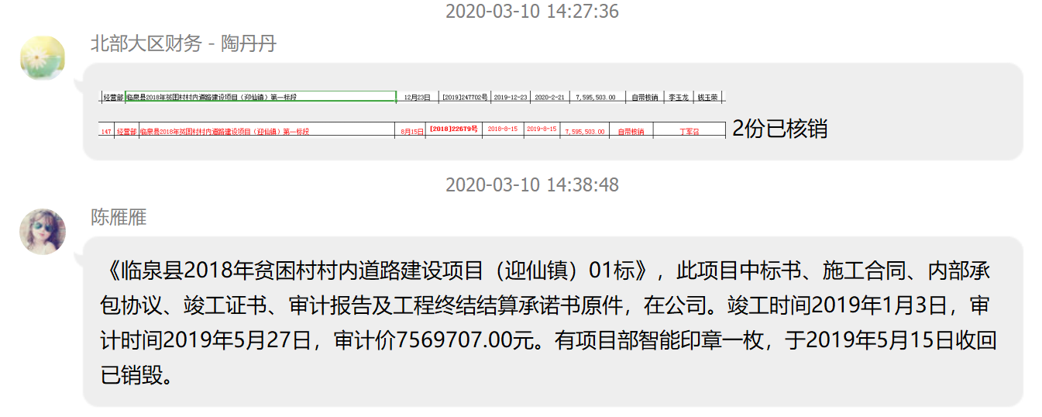
3 | 2018-12-06 | 中 |  | 20,800.00 | 2018-12-05 | 20,800.00 | 2% | 416.00 | 33,447.00 |  |  |  |  | 材料 | 2,207,226.86
 | 2019-01-16 | 中 |  | 2,265,601.90 | 2018-12-05 | 2,278,650.90 | 2% | 45,312.04
4 | 2019-08-14 | 中 |  | 1,266,213.89 | 2019-07-18 | 1,253,164.89 | 2% | 29,867.00 | 25,524.00 | 6,000.00 |  | 75,700.00 | 预扣风险担保金 | 阜阳市巨力帮建筑劳务有限公司 开户行：农业银行阜阳腾达支行 账号：12014201040016261 | 1,000,000.00
 |  |  |  |  |  |  |  | 项目智能印章2018.10.15-2019.5.15，7*1000-1000（已交）=6000 |  |  |  |  |  | 安徽隆茂工程材料有限公司 开户行：建设银行临泉支行 账号：34050171120800000757 | 129,122.89

5 | 2019-08-19 | 徽行 | 20,877.11 |  |  |  |  |  |  |  |  |  |  | 安徽隆茂工程材料有限公司 开户行：建设银行临泉支行 账号：34050171120800000757 | 20,877.11 | 25324.2778 |  | 282614
6 | 2020-01-19 | 中 |  | 227,091.00 | 2020-01-06 | 227,091.21 |  | 已收齐 | 19,677.00 | 700.00 |  | -75,700.00 | 退风险保证金 | 临泉县永亿建材经销部 | 186,302.14 | 151394.14
 |  |  |  |  |  |  |  | 2019-12-23外经证办理500元，转账费200元 |  |  |  |  |  | 李玉龙（代材） | 20,877.11 |  |  | 75434.75
 |  |  |  |  |  |  |  |  |  |  |  |  |  | 李玉龙（退税） | 75,234.75 | 19677
 |  |  |  |  |  |  |  |  |  |  |  |  |  |  |  |  |  | 7569707
合计 |  | - | 20877.11 | 7,569,706.79 | - | 7,569,707.00 | - | 151,395.04 | 133,777.00 | 15,000.00 | - | 0.00 | - | - | 7,290,411.86 | 75234.75 | 75700
本次结算 支付明细 |  | 应支付金额 |  |  | 282,414.00 |  |  |  | 实际支付金额 |  | 小写 | 0.00 |  |  |  | 186302.14 | 227091
 |  | 已支付金额 |  |  | 0.00 |  |  |  |  |  | 大写 | 零元整 |  |  |  | 20877.11 |  | 302791
申请部门 意见 |  | 制表：朱敏 |  |  |  |  |  |  | 项目管理 意见 |  |  |  |  |  |  | 19677
财务初审 意见 |  |  |  |  |  |  |  |  | 财务审核 意见 |  |  |  |  |  |  | 700
质安初审 意见 |  |  |  |  |  |  |  |  | 质安稽查 意见
总经理审批 |  |  |  |  |  |  |  |  | 董事长审批

